МС-15 Задача 1 (рез сессии)
Группа 1 | Группа 2 | Группа 3 | Группа 4 | Группа 5 | Вычисление общей средней:
71 | 87 | 74 | 77 | 12 |  | ni:
99 | 97 | 79 | 95 | 33 |  | n1=
76 | 88 | 76 | 71 | 76 |  | n2=
68 | 77 | 93 | 100 | 70 |  | n3=
96 |  | 87 | 88 |  |  | n4=
97 | 97 | 92 | 51 | 71 |  | n5=
94 | 81 | 51 | 72 | 35
94 | 97 | 83 | 5 | 39 | n=сумма всех ni=
100 | 82 | 89 | 95 | 50
75 | 93 | 45 | 34 | 63 |  | гр ср 1=
98 | 74 | 87 | 93 | 50 |  | гр ср 2=
58 | 77 | 81 | 53 | 50 |  | гр ср 3=
79 | 94 | 93 | 72 | 46 |  | гр ср 4=
80 | 55 | 92 | 87 | 67 |  | гр ср 5=
73 | 83 | 65 | 100 | 29
74 | 63 | 63 | 73 | 73 |  | общ ср=
92 | 82 | 73 | 96 | 50
51 | 64 | 77 | 72 | 60 |  |  | (Аналог E(X|Y) )
81 | 92 | 46 | 98 | 45 |  | ПРОВЕРКА:
95 | 70 | 93 | 95 | 60
52 | 88 | 53 | 87 | 93 | ср всей совокупности |  | (Аналог E(X)=E[E(X|Y)] )
70 | 81 |  | 100 | 58
100 | 83 | 93 | 82 | 59
62 | 62 | 14 | 62 | 63 | Вычисление общей дисперсии:
82 | 55 | 95 | 96 | 57
87 | 52 |  | 74 |  |  | гр var 1=
97 | 90 |  |  |  |  | гр var 2=
94 | 96 |  |  |  |  | гр var 3=
 | 89 |  |  |  |  | гр var 4=
 | 51 |  |  |  |  | гр var 5=

 |  |  |  |  | ср внутригрупп дисп=
 |  |  |  |  |  |  | (Аналог E[Var(X|Y)] )
 |  |  |  |  |  | гр ср 1- об ср=
 |  |  |  |  |  | гр ср 2- об ср=
 |  |  |  |  |  | гр ср 3- об ср=
 |  |  |  |  |  | гр ср 4- об ср=
 |  |  |  |  |  | гр ср 5- об ср=

 |  |  |  |  | межгрупповая дисп= |  | (Аналог Var[E(X|Y)] )
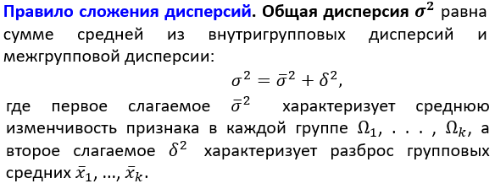
 |  |  |  |  |  | общ var =

 |  |  |  |  |  | ПРОВЕРКА:

 |  |  |  |  | var всей совокупности=

 |  |  |  |  |  |  |  | (Аналог Var(X)= E[Var(X|Y)] + Var[E(X|Y)] )

